Sheet1
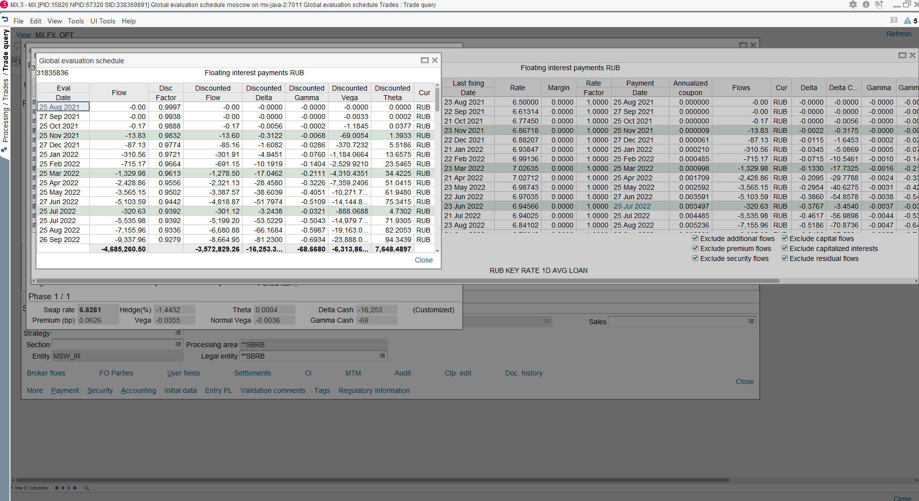
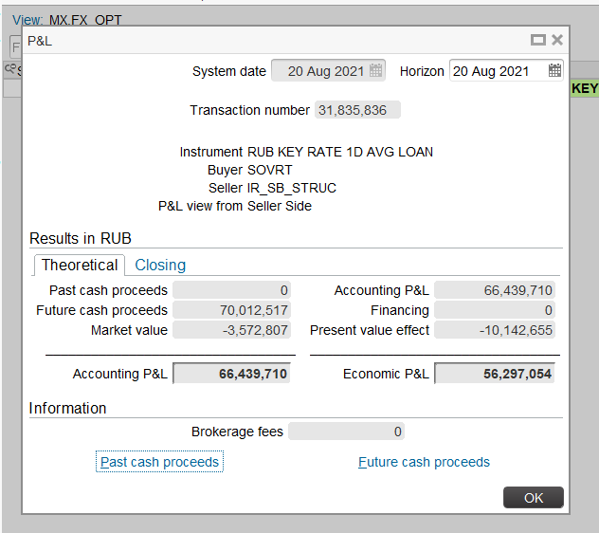
 | MX | IRD | CF | 33,680,404 | 1 | 31835836 | RUB KEY RATE 1D AVG LOAN | 22 Aug 2028 | SOVRT | IR_SB_STRUC | 20 Aug 2021 | S | C | E | 15 | 1,737,799,200 | RUB | 1,737,799,200 | RUB | 0 | 25 Aug 2021 | ODYLEVICH | LIVE | RUB | RUB | Initial
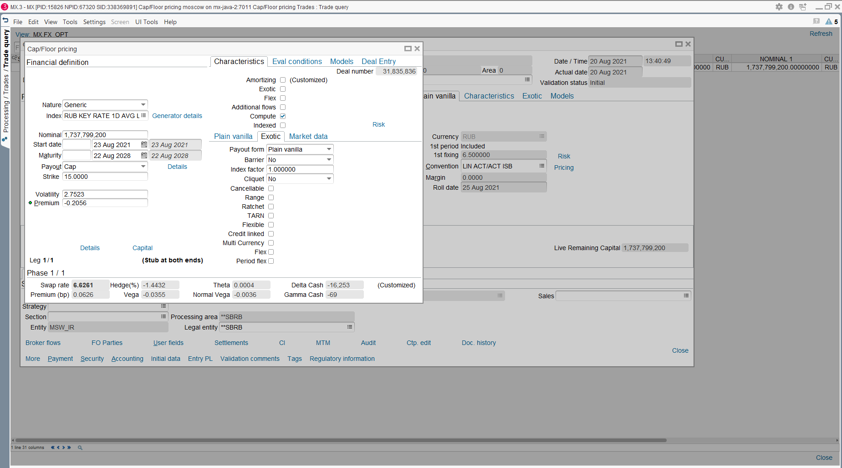

Внутренняя стоимость опциона= стоимость всех кэпов / номинал | Это стоит как в процентах Premium =-0.2056
-0.0020559505696
Расчет Premium (bp) = premium / bpv
Расчет bpv можно сделать через расчет PV01 (см, вкладку 2)

premium in BP
Eval | Flow | Disc | Discounted | Discounted | Discounted | Discounted | Discounted | Cur | Flow | Start | End | Remaining | Disc
Date |  | Factor | Flow | Delta | Gamma | Vega | Theta |  | Tp | Date | Date | Capital | Factor |  | BPV
2022-09-20 | 0.00 | 0.99 | 0.00 | -0.00 | 0.00 | 0.00 | -0.00 | RUB | INT | 2022-08-25 | 2022-09-20 | 39,000,000,000.00 | 0.99 | 276,319.45 | 11,492,887.28
2022-10-20 | 1,760,323.62 | 0.99 | 1,739,968.93 | -35,149.63 | 585.77 | 1,630,271.27 | -113,586.53 | RUB | INT | 2022-09-20 | 2022-10-20 | 39,000,000,000.00 | 0.99 | 316,841.44 | 11,681,288.26
2022-11-21 | 5,297,700.53 | 0.98 | 5,202,029.26 | -63,913.13 | 614.84 | 3,560,294.97 | -115,804.28 | RUB | INT | 2022-10-20 | 2022-11-20 | 39,000,000,000.00 | 0.98 | 325,251.14
2022-12-20 | 8,366,867.76 | 0.98 | 8,166,092.01 | -76,412.84 | 544.13 | 4,821,133.77 | -100,668.73 | RUB | INT | 2022-11-20 | 2022-12-20 | 39,000,000,000.00 | 0.98 | 312,855.91 | Notional
2023-01-20 | 9,471,555.15 | 0.97 | 9,182,214.96 | -75,510.30 | 475.13 | 5,612,710.55 | -86,901.53 | RUB | INT | 2022-12-20 | 2023-01-20 | 39,000,000,000.00 | 0.97 | 321,114.27 | 39,000,000,000.00
2023-02-20 | 11,928,514.48 | 0.96 | 11,484,737.34 | -82,333.04 | 445.41 | 6,562,977.16 | -80,571.39 | RUB | INT | 2023-01-20 | 2023-02-20 | 39,000,000,000.00 | 0.96 | 318,910.00 | premium (%)
2023-03-20 | 12,983,972.62 | 0.96 | 12,423,854.71 | -79,344.13 | 377.99 | 6,733,781.96 | -67,570.76 | RUB | INT | 2023-02-20 | 2023-03-20 | 39,000,000,000.00 | 0.96 | 286,271.79 | 1.94 | 757,186,830.39
2023-04-20 | 14,079,305.66 | 0.95 | 13,379,637.60 | -81,671.61 | 375.92 | 7,699,318.25 | -66,519.64 | RUB | INT | 2023-03-20 | 2023-04-20 | 39,000,000,000.00 | 0.95 | 314,772.33 | premium (bp)
2023-05-22 | 15,490,300.80 | 0.94 | 14,615,509.44 | -82,366.68 | 347.28 | 8,126,947.57 | -60,763.68 | RUB | INT | 2023-04-20 | 2023-05-20 | 39,000,000,000.00 | 0.94 | 302,445.48 | 0.66 | 757,186,830.39
2023-06-20 | 17,661,669.89 | 0.94 | 16,555,247.80 | -87,645.20 | 345.03 | 8,974,228.30 | -59,755.62 | RUB | INT | 2023-05-20 | 2023-06-20 | 39,000,000,000.00 | 0.94 | 310,482.67 | 0.66
2023-07-20 | 16,657,769.59 | 0.93 | 15,507,561.91 | -79,462.41 | 305.75 | 8,883,128.70 | -52,333.41 | RUB | INT | 2023-06-20 | 2023-07-20 | 39,000,000,000.00 | 0.93 | 298,414.33
2023-08-21 | 18,713,284.94 | 0.92 | 17,292,907.03 | -84,065.19 | 305.31 | 9,705,137.38 | -51,700.89 | RUB | INT | 2023-07-20 | 2023-08-20 | 39,000,000,000.00 | 0.92 | 306,091.60
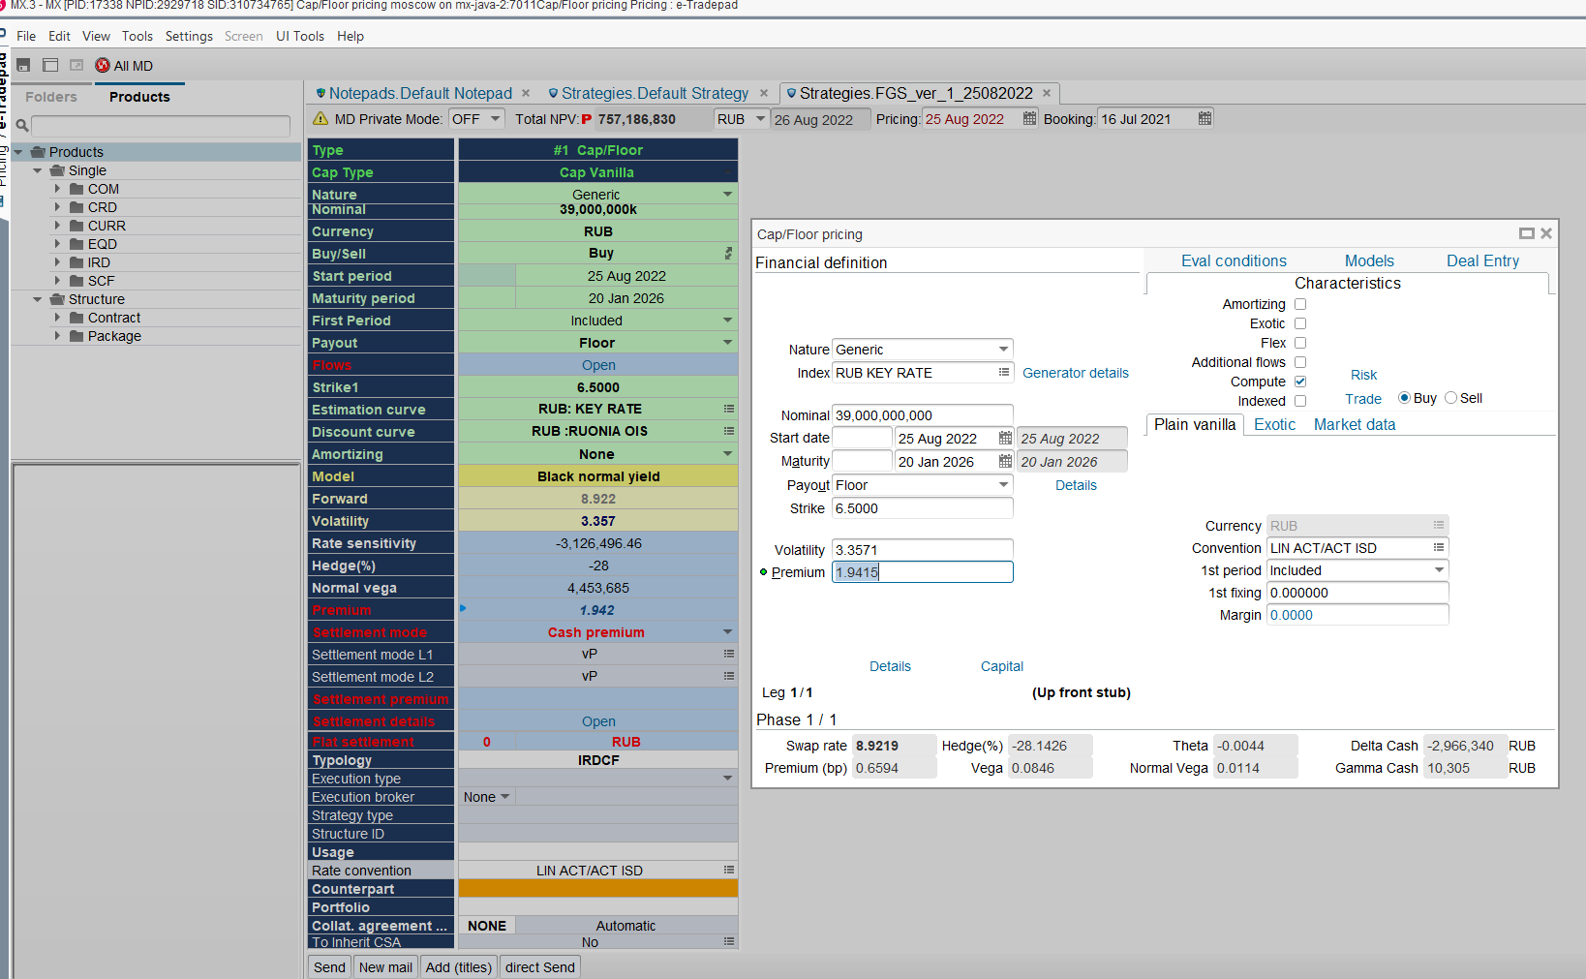
2023-09-20 | 20,223,411.64 | 0.92 | 18,557,927.12 | -85,893.78 | 295.56 | 10,220,887.83 | -49,496.79 | RUB | INT | 2023-08-20 | 2023-09-20 | 39,000,000,000.00 | 0.92 | 303,954.43
2023-10-20 | 18,722,656.99 | 0.91 | 17,059,186.86 | -77,745.12 | 266.08 | 9,936,540.35 | -44,071.22 | RUB | INT | 2023-09-20 | 2023-10-20 | 39,000,000,000.00 | 0.91 | 292,067.91
2023-11-20 | 20,549,453.65 | 0.90 | 18,584,929.15 | -81,541.82 | 267.69 | 10,680,907.23 | -43,882.36 | RUB | INT | 2023-10-20 | 2023-11-20 | 39,000,000,000.00 | 0.90 | 299,567.07
2023-12-20 | 19,329,546.72 | 0.90 | 17,354,646.55 | -74,925.59 | 243.78 | 10,406,812.71 | -39,508.99 | RUB | INT | 2023-11-20 | 2023-12-20 | 39,000,000,000.00 | 0.90 | 287,797.56
2024-01-22 | 20,260,564.90 | 0.89 | 18,043,427.52 | -76,050.20 | 241.88 | 10,949,930.65 | -38,778.91 | RUB | INT | 2023-12-20 | 2024-01-20 | 39,000,000,000.00 | 0.89 | 294,985.67
2024-02-20 | 20,295,070.74 | 0.88 | 17,944,213.63 | -74,228.08 | 232.27 | 11,088,203.66 | -36,850.52 | RUB | INT | 2024-01-20 | 2024-02-20 | 39,000,000,000.00 | 0.88 | 292,864.88
2024-03-20 | 19,369,338.36 | 0.88 | 17,001,468.00 | -68,663.60 | 209.90 | 10,602,234.81 | -32,903.74 | RUB | INT | 2024-02-20 | 2024-03-20 | 39,000,000,000.00 | 0.88 | 271,982.76
2024-04-22 | 21,055,320.40 | 0.87 | 18,327,607.34 | -72,576.94 | 217.64 | 11,516,635.23 | -33,756.18 | RUB | INT | 2024-03-20 | 2024-04-20 | 39,000,000,000.00 | 0.87 | 288,321.72
2024-05-20 | 20,716,975.74 | 0.86 | 17,904,946.91 | -69,593.19 | 204.90 | 11,329,715.85 | -31,443.01 | RUB | INT | 2024-04-20 | 2024-05-20 | 39,000,000,000.00 | 0.86 | 277,038.21
2024-06-20 | 21,926,411.38 | 0.86 | 18,800,583.28 | -71,562.41 | 206.24 | 11,938,260.97 | -31,276.52 | RUB | INT | 2024-05-20 | 2024-06-20 | 39,000,000,000.00 | 0.86 | 284,012.33
2024-07-22 | 21,713,640.00 | 0.85 | 18,466,112.44 | -68,947.60 | 194.80 | 11,758,454.14 | -29,202.60 | RUB | INT | 2024-06-20 | 2024-07-20 | 39,000,000,000.00 | 0.85 | 272,606.27
2024-08-20 | 23,000,139.93 | 0.84 | 19,415,489.93 | -71,224.29 | 197.50 | 12,357,455.70 | -29,298.11 | RUB | INT | 2024-07-20 | 2024-08-20 | 39,000,000,000.00 | 0.84 | 279,609.11
2024-09-20 | 23,788,252.03 | 0.84 | 19,922,336.90 | -71,557.75 | 193.90 | 12,630,509.39 | -28,409.21 | RUB | INT | 2024-08-20 | 2024-09-20 | 39,000,000,000.00 | 0.84 | 277,403.02
2024-10-21 | 23,981,641.78 | 0.83 | 19,925,984.48 | -69,822.46 | 184.10 | 12,477,687.58 | -26,932.42 | RUB | INT | 2024-09-20 | 2024-10-20 | 39,000,000,000.00 | 0.83 | 266,338.45
2024-11-20 | 25,906,498.63 | 0.82 | 21,361,242.75 | -72,910.20 | 186.71 | 13,175,433.89 | -27,325.51 | RUB | INT | 2024-10-20 | 2024-11-20 | 39,000,000,000.00 | 0.82 | 273,118.57
2024-12-20 | 26,141,160.77 | 0.82 | 21,390,554.26 | -71,200.65 | 177.33 | 13,008,126.92 | -25,962.88 | RUB | INT | 2024-11-20 | 2024-12-20 | 39,000,000,000.00 | 0.82 | 262,295.09
2025-01-20 | 28,066,198.66 | 0.81 | 22,785,110.10 | -74,162.91 | 180.18 | 13,688,468.63 | -26,391.71 | RUB | INT | 2024-12-20 | 2025-01-20 | 39,000,000,000.00 | 0.81 | 268,906.30
2025-02-20 | 29,473,461.40 | 0.81 | 23,739,379.20 | -75,273.36 | 177.50 | 13,996,218.16 | -26,009.50 | RUB | INT | 2025-01-20 | 2025-02-20 | 39,000,000,000.00 | 0.81 | 266,791.29
2025-03-20 | 27,554,653.08 | 0.80 | 22,036,083.86 | -68,360.34 | 157.36 | 12,848,181.76 | -23,068.51 | RUB | INT | 2025-02-20 | 2025-03-20 | 39,000,000,000.00 | 0.80 | 239,259.53
2025-04-21 | 31,424,544.37 | 0.79 | 24,926,610.66 | -75,869.76 | 171.03 | 14,396,392.48 | -25,082.32 | RUB | INT | 2025-03-20 | 2025-04-20 | 39,000,000,000.00 | 0.79 | 262,740.90
2025-05-20 | 31,370,888.88 | 0.79 | 24,700,299.13 | -73,673.27 | 162.43 | 14,126,958.14 | -23,831.37 | RUB | INT | 2025-04-20 | 2025-05-20 | 39,000,000,000.00 | 0.79 | 252,387.82
2025-06-20 | 33,295,174.29 | 0.78 | 26,007,966.29 | -76,160.03 | 164.60 | 14,761,652.79 | -24,159.97 | RUB | INT | 2025-05-20 | 2025-06-20 | 39,000,000,000.00 | 0.78 | 258,737.00
2025-07-21 | 32,976,582.02 | 0.77 | 25,554,477.55 | -73,560.83 | 156.11 | 14,423,049.89 | -22,922.95 | RUB | INT | 2025-06-20 | 2025-07-20 | 39,000,000,000.00 | 0.77 | 248,401.59
2025-08-20 | 34,858,776.04 | 0.77 | 26,804,314.51 | -75,853.47 | 158.09 | 15,048,453.68 | -23,223.06 | RUB | INT | 2025-07-20 | 2025-08-20 | 39,000,000,000.00 | 0.77 | 254,698.28
2025-09-22 | 35,516,569.69 | 0.76 | 27,077,079.25 | -75,432.60 | 154.68 | 15,157,169.85 | -22,731.64 | RUB | INT | 2025-08-20 | 2025-09-20 | 39,000,000,000.00 | 0.76 | 252,524.92
2025-10-20 | 34,786,214.37 | 0.76 | 26,327,946.70 | -72,473.99 | 146.84 | 14,754,324.22 | -21,529.84 | RUB | INT | 2025-09-20 | 2025-10-20 | 39,000,000,000.00 | 0.76 | 242,606.72
2025-11-20 | 36,478,903.57 | 0.75 | 27,387,281.25 | -74,407.77 | 148.75 | 15,349,212.79 | -21,742.89 | RUB | INT | 2025-10-20 | 2025-11-20 | 39,000,000,000.00 | 0.75 | 248,679.84
2025-12-22 | 35,740,173.55 | 0.74 | 26,609,989.32 | -71,439.10 | 141.11 | 14,930,287.62 | -20,565.07 | RUB | INT | 2025-11-20 | 2025-12-20 | 39,000,000,000.00 | 0.74 | 238,660.77
2026-01-20 | 37,378,051.96 | 0.74 | 27,619,874.48 | -73,355.01 | 143.31 | 15,500,446.04 | -20,829.09 | RUB | INT | 2025-12-20 | 2026-01-20 | 39,000,000,000.00 | 0.74 | 244,758.89
 | 908,311,540.55 |  | 757,186,830.39 | -2,966,340.31 | 10,304.83 | 445,368,542.81 | -1,707,363.36 |  | PRE |  |  |  |  | -

